Hoja1
Grupo 10: Steven J. Silva Gomez. Ivan Crespo Gadea​. Yousra Bouchair. Zakariae Zafzafi.
 | Proyectos CocaCola |  | Aumentar Ventas |  |  |  | Mejorar procesos operacionales |  |  | Gestionar de forma eficiente los activos |  |  | Mejorar la Imgaen de la empresa |  |  |  | Suma | Mercado al que se dirige |  |  |  |  |  |  | Producto / Tecnologia
 |  |  | mejora de la gestion de la demanda y de la cadena de suministros | Campañas de marketing | Retener clientes | Nuevos productos y servicios | Gestionar de forma eficiente los proyectos | Centralizáción de servicos y funciones | Mejorar la eficiencia de los procesos | Mejoras en los ciclos de cobro y de pago | Mejoras en la gestión de invetarios | Mejoras en la gestión de plantas y edificios | Mejorar de la marca | Establecer alianzas | Mejorar las habilidades de los trabajadores | Mejorar el gobierno coorporativo |  | Cambio en el comportamiento del cliente y toma de decisiones | Nuestra distribución y actividades de venta | Competidores | Promesa de marca | Relacion con el cliente | Conocimiento de las estrategias e intenciones de los competidores |  | Capacidad de desarrolo | Competencia tecnologica | Proteccion propiedad intelectual | Manufactura y servicio de entrega | Las bases de conocimiento y científicas requeridas… | Las funciones necesarias del producto y del servicio… | Los estándares de calidad esperados…
 |  |  |  |  |  |  |  |  |  |  |  |  |  |  |  |  |  |  |  |  |  |  |  |  |  |  |  |  |  |  |  |  | 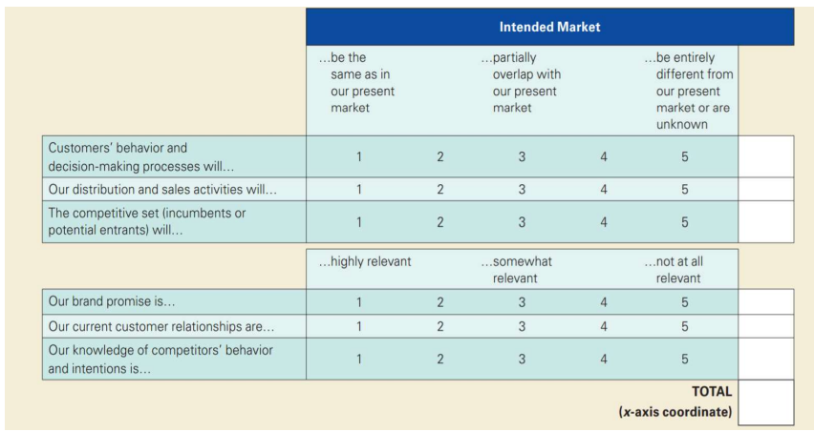
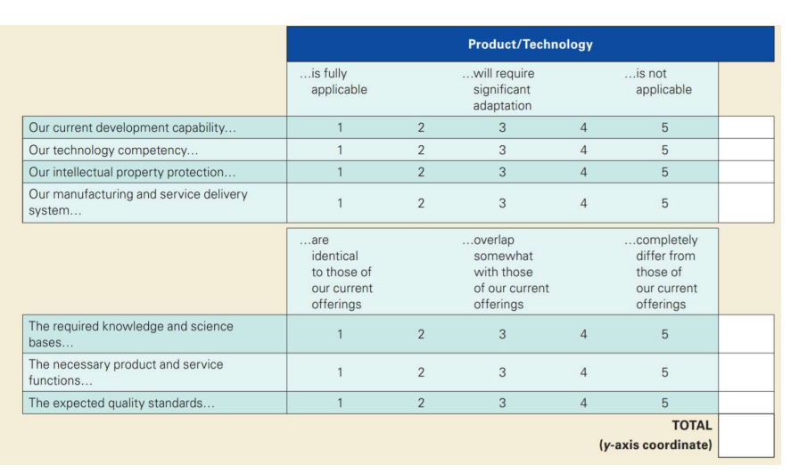
 | 1 | implementación de ERP | 3 |  |  |  |  |  | 3 |  | 3 | 1 |  |  | 1 | 3 | 14 | 1 | 1 | 1 | 1 | 1 | 1 | 6 | 4 | 3 | 1 | 3 | 1 | 1 | 3 | 16
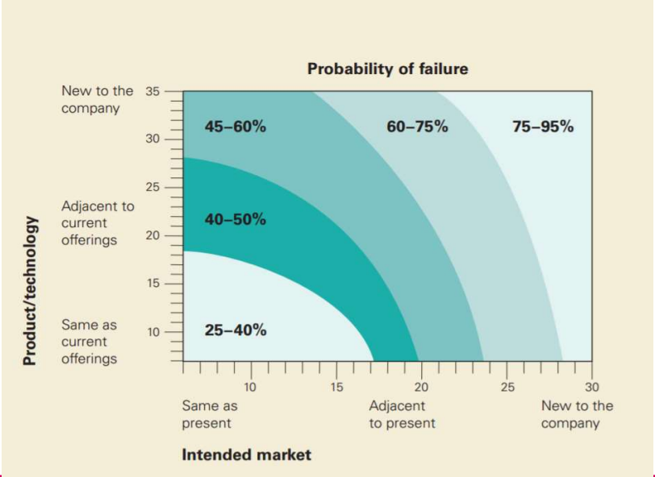
 | 2 | Campaña marketing IA |  | 3 | 1 |  |  |  |  |  |  |  | 3 |  |  |  | 7 | 4 | 1 | 2 | 2 | 3 | 1 | 13 | 5 | 5 | 1 | 1 | 4 | 3 | 4 | 23
 | 3 | Proyecto de IA de proyeccion de necesidad de proveedores | 3 |  | 1 |  |  | 1 | 3 |  | 3 | 1 |  |  | 3 |  | 15 | 3 | 4 | 2 | 1 | 2 | 3 | 15 | 4 | 3 | 1 | 5 | 3 | 2 | 2 | 20
 | 4 | Proyecto de circularidad de las latas | 3 | 1 |  | 3 |  |  | 1 | 1 | 3 |  | 3 | 1 |  |  | 16 | 5 | 3 | 5 | 3 | 4 | 2 | 22 | 2 | 2 | 1 | 3 | 4 | 3 | 2 | 17

 |  |  |  |  |  |  |  |  |  |  |  |  |  |  |  |  |  | Comentarios para recordar en la memoria:
 |  |  |  |  |  |  |  |  |  |  |  |  |  |  |  |  |  |  |  |  |  |  |  |  | Proyecto 1 Tecnologia: requiere mejoras y adaptacion en las tecnologias usadas
 |  |  |  |  |  |  |  |  |  |  |  |  |  |  |  |  |  | P1 Mercado: Generalmente irrelevante ya que solo cambia la forma interior sin afectar al output |  |  |  |  |  |  | Proyecto 2 tecnologias:

